상품제안서
잭니클라우스 시그니처 호텔수건 200g | 상품코드: S46665

 |  |  |  |  |  |  | 02-713-8555 | www.synergygift.co.kr
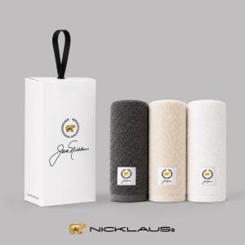 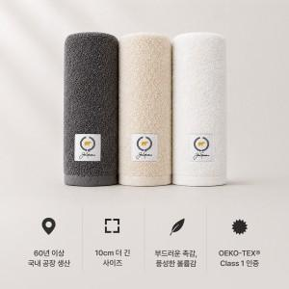 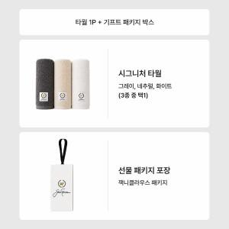

【상세/제작정보】 | <span style="font-size: 18.6667px;">※ 자수인쇄 글자 20자 기준(난이도, 크기, 글자수에 따라 비용 추가 변동 됩니다)</span>

【인쇄/포장옵션】 | 실크, 자수 / 포장불가능

【공급단가】 | 수량 | 50~ | 100~ | 300~ | 1,000~ | 3,000~
*VAT별도 | 단가 | 6,240원 | 6,090원 | 5,900원 | 5,610원 | 5,420원

【상품 URL】 | https://www.synergygift.co.kr:443/src/goods_detail.php?gdno=46665

